Sheet1
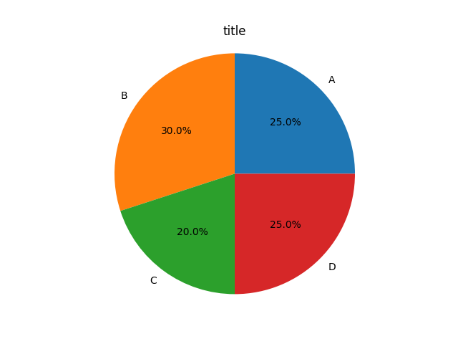
员工姓名 | 第一题 | 第二题
韩梅梅 | D | C
李雷 | B | B
李丽 | A | A

